Gràfics
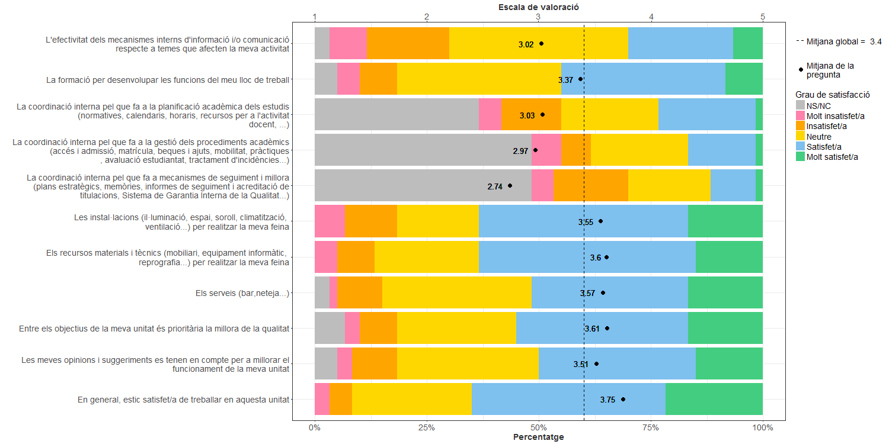
Enquesta de satisfacció del PAS de l'Escola Superior d'Enginyeria Industrial, Aeroespacial i Audiovisual de Terrassa

Indica el teu grau de satisfacció amb:

